友達データ一覧
外部設計書 |  |  |  |  |  | 画面名 |  | ログインページ |  |  |  | 作成者 | 中村 祐 |  |  | 更新者
 |  |  |  |  |  | システム名 |  | 飲み会アプリ |  |  |  | 作成日 | 2023-06-08 |  |  | 更新日
 |  |  |  |  |  | 備考

 | 画面設計

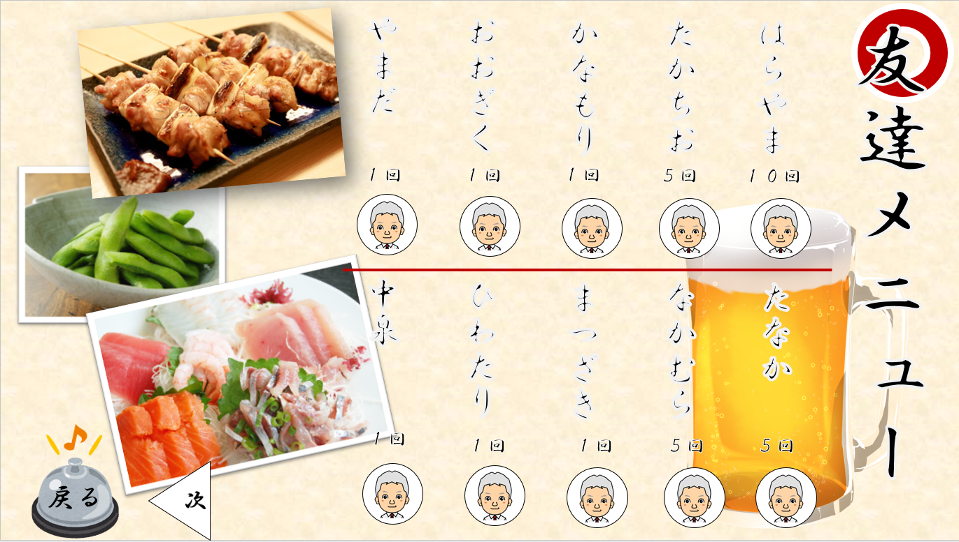
1

3

2

 | 機能設計

 |  |  | 「1 友達データ」の表示
 |  |  |  | デーブル「FRIENDS」に格納された、名前、一緒に飲んだ回数、アイコン画像を一覧表示する。

 |  |  | 「2 次ボタン」クリック
 |  |  |  | 友達データが10件を超えて表示する場合にクリックする。

 |  |  | 「3 戻る」クリック
 |  |  |  | メニュー画面に戻る。

 | 項目定義書

 | No |  | 物理名 |  | 論理名 |  | 画面型 |  | データ型 | min | max | DBテーブル |  | DBカラム | 備考
 |  | 1 | friends |  | 友達一覧 |  | table |  |  |  |  | friends |  | name
 |  |  | friends |  | 友達一覧 |  | table |  |  |  |  | friends |  | visitTimes
 |  |  | friends |  | 友達一覧 |  | table |  |  |  |  | friends |  | avator
 |  | 2 | page |  | ページ選択ボタン |  | button
 |  | 3 | return |  | 戻るボタン |  | button

設定画面
外部設計書 |  |  |  |  | 画面名 |  | ログインページ |  |  |  | 作成者 | 中村 祐 |  |  | 更新者
 |  |  |  |  | システム名 |  | 飲み会アプリ |  |  |  | 作成日 | 2023-06-08 |  |  | 更新日
 |  |  |  |  | 備考

 | 画面設計
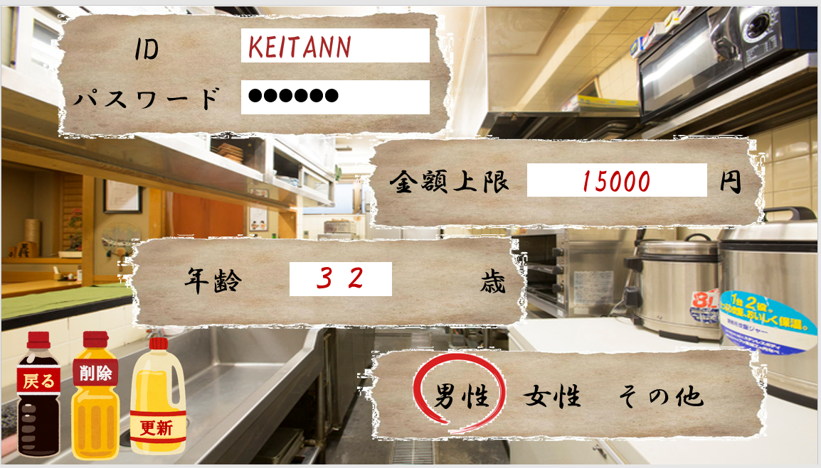
1

2

3

4

5
6

7

 | 機能設計

 |  |  | 「1 ID入力フォーム」の表示

 |  |  | 「2 パスワード入力フォーム」の表示

 |  |  | 「3 金額上限入力フォーム」の表示

 |  |  | 「4 年齢入力フォーム」の表示

 |  |  | 「5 削除ボタン」の表示

 |  |  | 「6 更新ボタン」の表示

 |  |  | 「7 性別選択ボタン」の表示

 | 項目定義書

 | No |  | 物理名 | 論理名 |  | 画面型 |  | データ型 | min | max | DBテーブル |  | DBカラム | 備考
 |  | 1 | id | ID入力欄 |  | input |  | String |  | 30 | userInfo |  | userID
 |  | 2 | pw | パスワード入力欄 |  | input |  | String |  |  | userInfo |  | userPW
 |  | 3 | max | 上限金額入力欄 |  | input |  | String |  |  | userInfo |  | max
 |  | 4 | age | 年齢プルダウン |  | input |  | String |  |  | userInfo |  | age
 |  | 5 | delete | 削除ボタン |  | button |  |  |  |  |  |  |  | データ更新せずにメニュー画面に遷移する
 |  | 6 | update | 更新ボタン |  | button |  |  |  |  |  |  |  | データ更新後にメニュー画面に遷移する。
 |  | 7 | gender | 性別ラジオ |  | input |  | String |  |  | userInfo |  | gender

